30ML PP COL
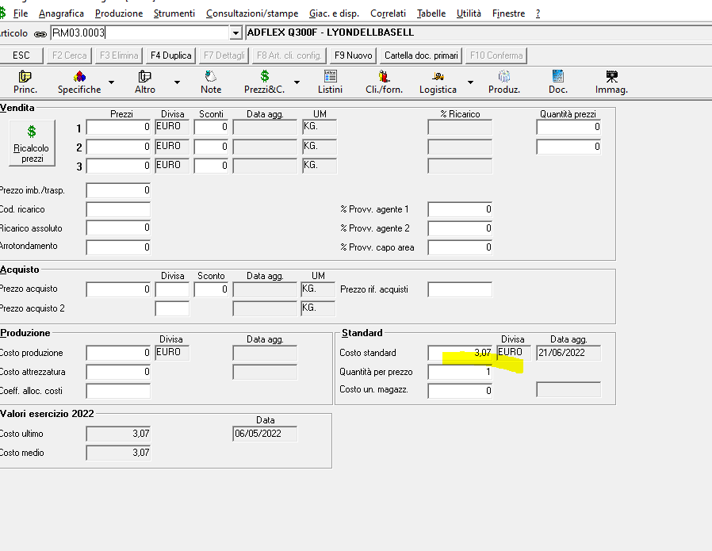
CAPACITA' | LOTTO | VENDITE | LOTTO COSTO | SFRIDO | PESO | Peso flacone con sfrido (Gr) | Peso materiale (Kg) | COSTO KG MP | Costo MP | COSTO IMBALLO AL PEZZO | COSTO IMBALLO | COSTO ATTREZZAGGIO | VELOCITA' | COSTO MACCHINA + UOMO ALLINEATO | ORE LAV | COSTO tot UOMO E MACCHINA ALLINEATO | TOTALE COSTO ALLINEATO | RICARICO COSTI IND | TOTALE COSTO CON RICARICO INDUSTRIALE ALLINEATO | COSTO UNITARIO ALLINEATO | COSTO MACCHINA + UOMO RINFUSA | COSTO UOMO E MACCHINA RINFUSA |  |  | TOTALE COSTO CON RICARICO INDUSTRIALE RINFUSA | COSTO UNITARIO RINFUSA | RICARICO VENDITE | PREZZO DI VENDITA ALLINEATO | PREZZO DI VENDITA RINFUSA
30 | Da 1.000 | Fino a 2.999 | 2000 | 10% | 8 | 8.80 | 17.6 | 2.52 | 44.35 | 0.001144 | 2.2876767677 | 128 | 450 | 17.5 | 4.4444444444 | 77.777777778 | 252.42 | 0.30 | 328.14 | 0.16407134545 | 11.25 | 50 | 224.64 | 0.3 | 292.03 | 0.1460157899 | 180 | 0.59065684364 | 0.52565684364
30 | Da 3.000 | Fino a 4.999 | 4000 | 10% | 8 | 8.80 | 35.2 | 2.52 | 88.70 | 0.001144 | 4.5753535354 | 128 | 450 | 17.5 | 8.8888888889 | 155.55555556 | 376.83 | 0.30 | 489.89 | 0.12247134545 | 11.25 | 100 | 321.28 | 0.3 | 417.66 | 0.1044157899 | 160 | 0.44089684364 | 0.37589684364
30 | Da 5.000 | Fino a 9.999 | 7500 | 7% | 8 | 8.56 | 64.2 | 2.52 | 161.78 | 0.001144 | 8.5787878788 | 128 | 450 | 17.5 | 16.666666667 | 291.66666667 | 590.03 | 0.30 | 767.04 | 0.10227177212 | 11.25 | 187.5 | 485.86 | 0.3 | 631.62 | 0.084216216566 | 140 | 0.36817837964 | 0.30317837964
30 | Da 10.000 | Fino a 14.999 | 12500 | 7% | 8 | 8.56 | 107 | 2.52 | 269.64 | 0.001144 | 14.297979798 | 128 | 450 | 17.5 | 27.777777778 | 486.11111111 | 898.05 | 0.30 | 1167.46 | 0.093397105455 | 11.25 | 312.5 | 724.44 | 0.3 | 941.77 | 0.075341549899 | 85 | 0.17278464509 | 0.13938186731
30 | Da 15.000 | Fino a 19.999 | 17500 | 7% | 8 | 8.56 | 149.8 | 2.52 | 377.50 | 0.001144 | 20.017171717 | 128 | 450 | 17.5 | 38.888888889 | 680.55555556 | 1206.07 | 0.30 | 1567.89 | 0.089593676883 | 11.25 | 437.5 | 963.01 | 0.3 | 1251.92 | 0.071538121328 | 80 | 0.16126861839 | 0.12876861839
30 | Da 20.000 | Fino a 29.999 | 25000 | 5% | 8 | 8.40 | 210 | 2.52 | 529.20 | 0.001144 | 28.595959596 | 128 | 450 | 17.5 | 55.555555556 | 972.22222222 | 1658.02 | 0.30 | 2155.42 | 0.086216945455 | 11.25 | 625 | 1310.80 | 0.3 | 1704.03 | 0.068161389899 | 75 | 0.15087965455 | 0.11928243232
30 | Da 30.000 | Fino a 39.999 | 35000 | 5% | 8 | 8.40 | 294 | 2.52 | 740.88 | 0.001144 | 40.034343434 | 128 | 450 | 17.5 | 77.777777778 | 1361.1111111 | 2270.03 | 0.30 | 2951.03 | 0.084315231169 | 11.25 | 875 | 1783.91 | 0.3 | 2319.09 | 0.066259675613 | 75 | 0.14755165455 | 0.11595443232
30 | Da 40.000 | Fino a 49.999 | 45000 | 5% | 8 | 8.40 | 378 | 2.52 | 952.56 | 0.001144 | 51.472727273 | 128 | 450 | 17.5 | 100 | 1750 | 2882.03 | 0.30 | 3746.64 | 0.083258723232 | 11.25 | 1125 | 2257.03 | 0.3 | 2934.14 | 0.065203167677 | 70 | 0.14153982949 | 0.11084538505
30 | Da 50.000 | Fino a 99.999 | 75000 | 5% | 8 | 8.40 | 630 | 2.52 | 1587.60 | 0.001144 | 85.787878788 | 128 | 450 | 17.5 | 166.66666667 | 2916.6666667 | 4718.05 | 0.30 | 6133.47 | 0.081779612121 | 11.25 | 1875 | 3676.39 | 0.3 | 4779.30 | 0.063724056566 | 70 | 0.13902534061 | 0.10833089616
30 | Da 100.000 | Fino a 150.000 | 125000 | 3% | 8 | 8.24 | 1030 | 2.52 | 2595.60 | 0.001144 | 142.97979798 | 128 | 450 | 17.5 | 277.77777778 | 4861.1111111 | 7727.69 | 0.30 | 10046.00 | 0.080367985455 | 11.25 | 3125 | 5991.58 | 0.3 | 7789.05 | 0.062312429899 | 65 | 0.132607176 | 0.10281550933
30 | Da 150.000 | Fino a 300.000 | 200000 | 3% | 8 | 8.24 | 1648 | 2.52 | 4152.96 | 0.001144 | 228.76767677 | 128 | 450 | 17.5 | 444.44444444 | 7777.7777778 | 12287.51 | 0.30 | 15973.76 | 0.079868785455 | 11.25 | 5000 | 9509.73 | 0.3 | 12362.65 | 0.061813229899 | 60 | 0.12779005673 | 0.098901167838

Fase attrezzaggio
Ore uomo | Costo RSU | Velocità macchina (pz/h) | RSU (Unit.) | Costo orario macchina | Costo orario RSU | Ricarico costo industriale |  |  |  |  | TABELLE DI CALCOLO
4 | 32 | 450 | 0.5 | 5 | 25 | 0.3
4 | 32 | 450 | 0.25 | 5 | 25 | 0.3
 |  |  |  |  |  |  |  |  |  |  | DATI FISSI
MATERIE PRIME |  | % utilizzo | Fornitore
COSTO ULTIMO MP (euro/Kg) | 2.00€ | 96
COSTO ULTIMO MP (euro/Kg) | 15.00€ | 4
COSTO ULTIMO MP (euro/Kg) | 0.00€
COSTO ULTIMO MASTER (euro/Kg) | 0.00€
TOTALE COSTO (euro/Kg) | 17.00€ | 2.52 | EURO / KG)

IMBALLO TERZIARIO (pz.) |  |  | UNITARIO | COSTO IMBALLO PALLET
PEZZI PER SCATOLA | 1100
TOTALE SCATOLE | 9 | COSTO SCATOLE | 0.68€ | 6.129
PEZZI PALLET | 9900
TOTALE SACCHETTI | 9 | COSTO SACCHI | 0.138 | 1.242
NUMERO VELINE | 45 | COSTO VELINE | 0.04€ | 1.953
FILM ESTENSIBILE | NA | COSTO FILM | 2.00€ | 2.00€
 |  |  |  | 11.324
 |  |  | COSTO AL PZ | 0.0011438383838

30ML PE NBN
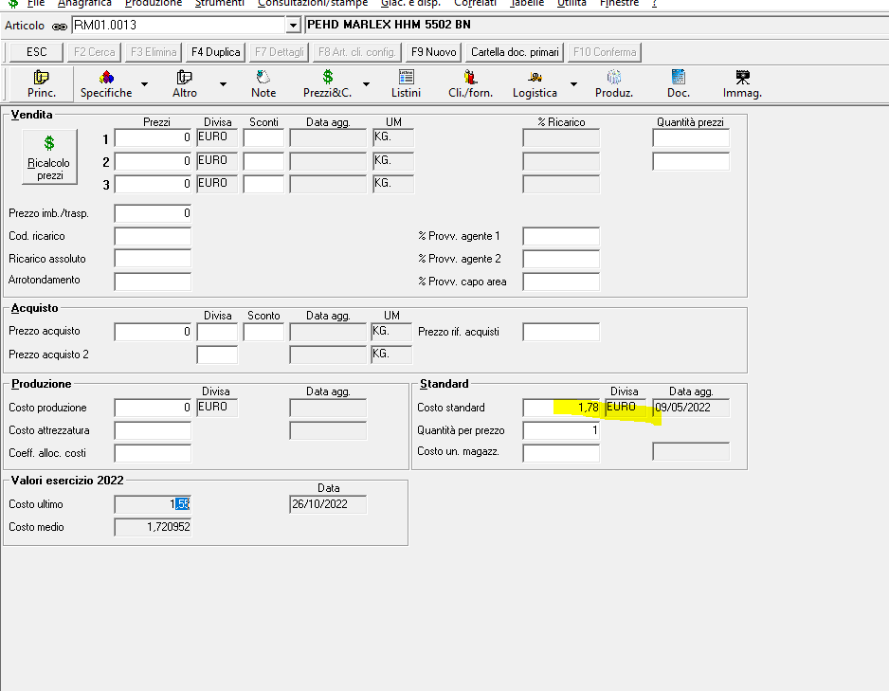
CAPACITA' | LOTTO | VENDITE | LOTTO COSTO | SFRIDO | PESO | Peso flacone con sfrido (Gr) | Peso materiale (Kg) | COSTO KG MP | Costo MP | COSTO IMBALLO AL PEZZO | COSTO IMBALLO | COSTO ATTREZZAGGIO | VELOCITA' | COSTO MACCHINA + UOMO ALLINEATO | ORE LAV | COSTO tot UOMO E MACCHINA ALLINEATO | TOTALE COSTO ALLINEATO | RICARICO COSTI IND | TOTALE COSTO CON RICARICO INDUSTRIALE ALLINEATO | COSTO UNITARIO ALLINEATO | COSTO MACCHINA + UOMO RINFUSA | COSTO UOMO E MACCHINA RINFUSA |  |  | TOTALE COSTO CON RICARICO INDUSTRIALE RINFUSA | COSTO UNITARIO RINFUSA | RICARICO VENDITE | PREZZO DI VENDITA ALLINEATO | PREZZO DI VENDITA RINFUSA
30 | Da 1.000 | Fino a 2.999 | 2000 | 10% | 8 | 8.80 | 17.6 | 1.6 | 28.16 | 0.001144 | 2.2876767677 | 128 | 450 | 17.5 | 4.4444444444 | 77.777777778 | 236.23 | 0.30 | 307.09 | 0.15354654545 | 11.25 | 50 | 208.45 | 0.3 | 270.98 | 0.1354909899 | 180 | 0.55276756364 | 0.48776756364
30 | Da 3.000 | Fino a 4.999 | 4000 | 10% | 8 | 8.80 | 35.2 | 1.6 | 56.32 | 0.001144 | 4.5753535354 | 128 | 450 | 17.5 | 8.8888888889 | 155.55555556 | 344.45 | 0.30 | 447.79 | 0.11194654545 | 11.25 | 100 | 288.90 | 0.3 | 375.56 | 0.093890989899 | 160 | 0.40300756364 | 0.33800756364
30 | Da 5.000 | Fino a 9.999 | 7500 | 7% | 8 | 8.56 | 64.2 | 1.6 | 102.72 | 0.001144 | 8.5787878788 | 128 | 450 | 17.5 | 16.666666667 | 291.66666667 | 530.97 | 0.30 | 690.26 | 0.092034012121 | 11.25 | 187.5 | 426.80 | 0.3 | 554.84 | 0.073978456566 | 140 | 0.33132244364 | 0.26632244364
30 | Da 10.000 | Fino a 14.999 | 12500 | 7% | 8 | 8.56 | 107 | 1.6 | 171.20 | 0.001144 | 14.297979798 | 128 | 450 | 17.5 | 27.777777778 | 486.11111111 | 799.61 | 0.30 | 1039.49 | 0.083159345455 | 11.25 | 312.5 | 626.00 | 0.3 | 813.80 | 0.065103789899 | 85 | 0.15384478909 | 0.12044201131
30 | Da 15.000 | Fino a 19.999 | 17500 | 7% | 8 | 8.56 | 149.8 | 1.6 | 239.68 | 0.001144 | 20.017171717 | 128 | 450 | 17.5 | 38.888888889 | 680.55555556 | 1068.25 | 0.30 | 1388.73 | 0.079355916883 | 11.25 | 437.5 | 825.20 | 0.3 | 1072.76 | 0.061300361328 | 80 | 0.14284065039 | 0.11034065039
30 | Da 20.000 | Fino a 29.999 | 25000 | 5% | 8 | 8.40 | 210 | 1.6 | 336.00 | 0.001144 | 28.595959596 | 128 | 450 | 17.5 | 55.555555556 | 972.22222222 | 1464.82 | 0.30 | 1904.26 | 0.076170545455 | 11.25 | 625 | 1117.60 | 0.3 | 1452.87 | 0.058114989899 | 75 | 0.13329845455 | 0.10170123232
30 | Da 30.000 | Fino a 39.999 | 35000 | 5% | 8 | 8.40 | 294 | 1.6 | 470.40 | 0.001144 | 40.034343434 | 128 | 450 | 17.5 | 77.777777778 | 1361.1111111 | 1999.55 | 0.30 | 2599.41 | 0.074268831169 | 11.25 | 875 | 1513.43 | 0.3 | 1967.46 | 0.056213275613 | 75 | 0.12997045455 | 0.098373232323
30 | Da 40.000 | Fino a 49.999 | 45000 | 5% | 8 | 8.40 | 378 | 1.6 | 604.80 | 0.001144 | 51.472727273 | 128 | 450 | 17.5 | 100 | 1750 | 2534.27 | 0.30 | 3294.55 | 0.073212323232 | 11.25 | 1125 | 1909.27 | 0.3 | 2482.05 | 0.055156767677 | 70 | 0.12446094949 | 0.093766505051
30 | Da 50.000 | Fino a 99.999 | 75000 | 5% | 8 | 8.40 | 630 | 1.6 | 1008.00 | 0.001144 | 85.787878788 | 128 | 450 | 17.5 | 166.66666667 | 2916.6666667 | 4138.45 | 0.30 | 5379.99 | 0.071733212121 | 11.25 | 1875 | 3096.79 | 0.3 | 4025.82 | 0.053677656566 | 70 | 0.12194646061 | 0.091252016162
30 | Da 100.000 | Fino a 150.000 | 125000 | 3% | 8 | 8.24 | 1030 | 1.6 | 1648.00 | 0.001144 | 142.97979798 | 128 | 450 | 17.5 | 277.77777778 | 4861.1111111 | 6780.09 | 0.30 | 8814.12 | 0.070512945455 | 11.25 | 3125 | 5043.98 | 0.3 | 6557.17 | 0.052457389899 | 65 | 0.11634636 | 0.086554693333
30 | Da 150.000 | Fino a 300.000 | 200000 | 3% | 8 | 8.24 | 1648 | 1.6 | 2636.80 | 0.001144 | 228.76767677 | 128 | 450 | 17.5 | 444.44444444 | 7777.7777778 | 10771.35 | 0.30 | 14002.75 | 0.070013745455 | 11.25 | 5000 | 7993.57 | 0.3 | 10391.64 | 0.051958189899 | 60 | 0.11202199273 | 0.083133103838

Fase attrezzaggio
Ore uomo | Costo RSU | Velocità macchina (pz/h) | RSU (Unit.) | Costo orario macchina | Costo orario RSU | Ricarico costo industriale |  |  |  |  | TABELLE DI CALCOLO
4 | 32 | 450 | 0.5 | 5 | 25 | 0.3
4 | 32 | 450 | 0.25 | 5 | 25 | 0.3
 |  |  |  |  |  |  |  |  |  |  | DATI FISSI
MATERIE PRIME |  | % utilizzo | Fornitore
COSTO ULTIMO MP (euro/Kg) | 1.50€ | 96
COSTO ULTIMO MP (euro/Kg) | 4.00€ | 4
COSTO ULTIMO MP (euro/Kg) | 0.00€
COSTO ULTIMO MASTER (euro/Kg) | 0.00€
TOTALE COSTO (euro/Kg) | 5.50€ | 1.6 | EURO / KG)

IMBALLO TERZIARIO (pz.) |  |  | UNITARIO | COSTO IMBALLO PALLET
PEZZI PER SCATOLA | 1100
TOTALE SCATOLE | 9 | COSTO SCATOLE | 0.68€ | 6.129
PEZZI PALLET | 9900
TOTALE SACCHETTI | 9 | COSTO SACCHI | 0.138 | 1.242
NUMERO VELINE | 45 | COSTO VELINE | 0.04€ | 1.953
FILM ESTENSIBILE | NA | COSTO FILM | 2.00€ | 2.00€
 |  |  |  | 11.324
 |  |  | COSTO AL PZ | 0.0011438383838

